2021_05_data
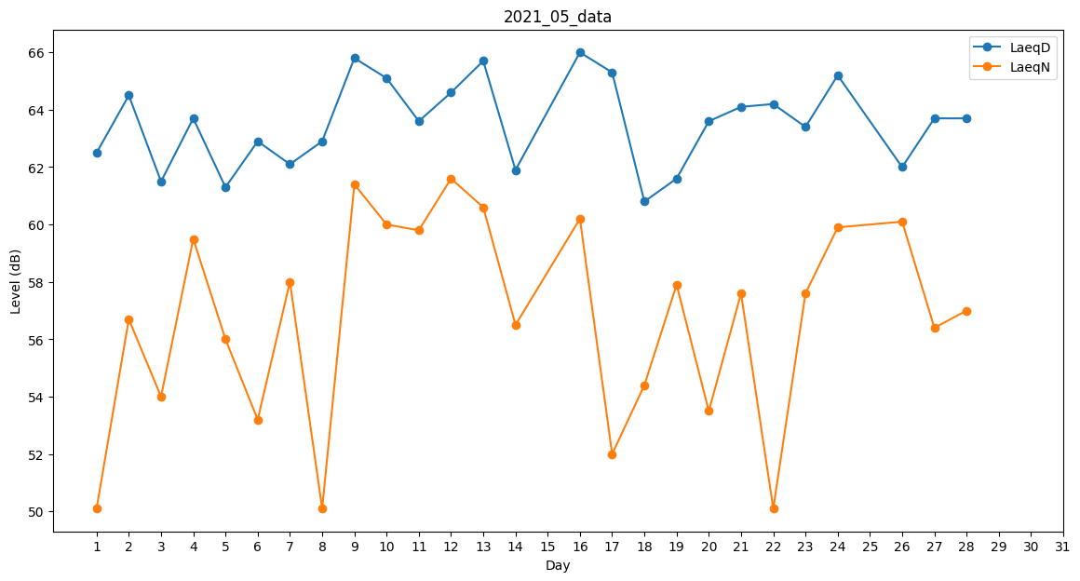
Day | LaeqD | LaeqN
1 | 62.5 | 50.1
2 | 64.5 | 56.7
3 | 61.5 | 54
4 | 63.7 | 59.5
5 | 61.3 | 56
6 | 62.9 | 53.2
7 | 62.1 | 58
8 | 62.9 | 50.1
9 | 65.8 | 61.4
10 | 65.1 | 60
11 | 63.6 | 59.8
12 | 64.6 | 61.6
13 | 65.7 | 60.6
14 | 61.9 | 56.5
15 | 63.2 | 0
16 | 66 | 60.2
17 | 65.3 | 52
18 | 60.8 | 54.4
19 | 61.6 | 57.9
20 | 63.6 | 53.5
21 | 64.1 | 57.6
22 | 64.2 | 50.1
23 | 63.4 | 57.6
24 | 65.2 | 59.9
25 | 63.2 | 0
26 | 62 | 60.1
27 | 63.7 | 56.4
28 | 63.7 | 57
29 | 0 | 0
30 | 0 | 0
31 | 0 | 0

